Sheet1
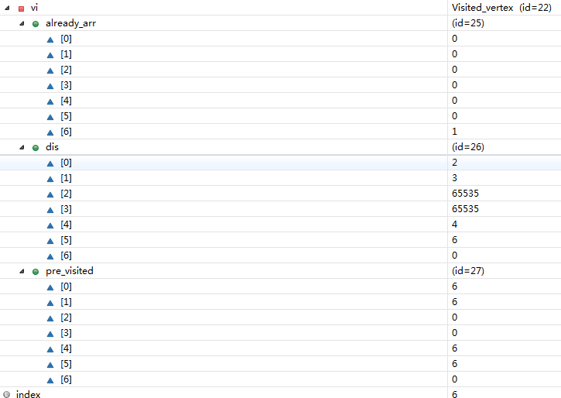
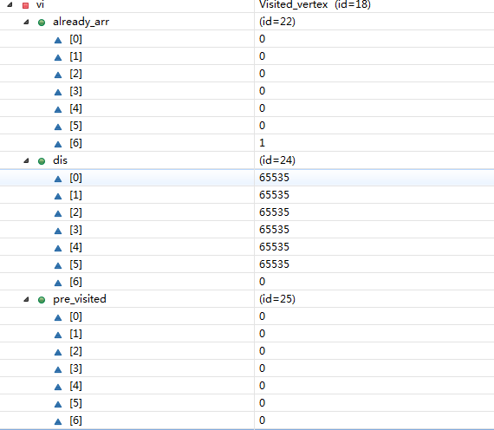

以G为出发顶点访问
过一次后的情况

class Visited_vertex{//已访问顶点集合
public int[] already_arr; //记录各个顶点是否访问过 1表示访问过,0未访问,会动态更新
public int[] pre_visited;//每个下标对应的值为前一个顶点下标, 会动态更新
public int[] dis;//记录出发顶点到其他所有顶点的距离,比如G为出发顶点，就会记录G到其它顶点的距离，会动态更新，求的最短距离就会存放到dis
}
说明1 如图即可
如何说明什么时候需要更新 pre_visited 可以对照
初始的 dis 和 访问 G顶点后的 dis 来讲解比较好理解

继续选择并返回新的访问顶点， 比如这里的G 完后，就是 A点作为新的访问顶点(注意不是出发顶点)
遍历所有的顶点，即可得到

A B C D E F G
A{N,5,7,N,N,N,2};
B{5,N,N,9,N,N,3};
C{7,N,N,N,8,N,N};
D{N,9,N,N,N,4,N};
E{N,N,8,N,N,5,4};
F{N,N,N,4,5,N,6};
G{2,3,N,N,4,6,N};

